vue.js
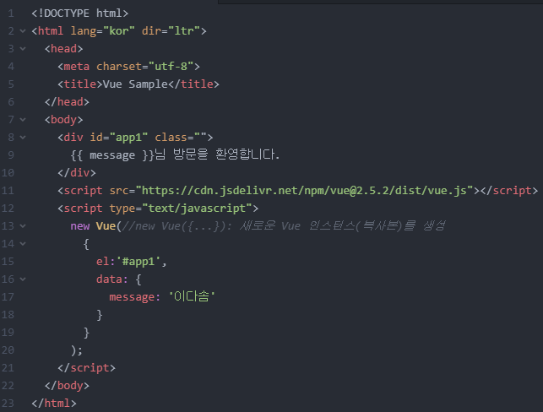
vue 마크업코드 |  |  | vue 기초 개념
 | 마크업 코드 캡쳐
항목 | 내용 | 비고 | 항목 | 내용 | 비고

 |  |  | vue.js에 대한 개념정리 | Vue.js는 반응형 데이터 바인딩과 컴포넌트 기반 구조를 제공하는 진보적인 자바스크립트 프레임워크로 디렉티브를 통해 동적 DOM 조작이 가능하며, Vue CLI와 Vue Router를 통해 프로젝트 생성 및 라우팅을 지원함

 |  |  | 객체 개념 | 객체는 데이터와 그 데이터를 처리하는 방법(메서드)을 함께 묶어 하나의 단위로 만든 프로그래밍. 객체는 속성(데이터)과 메서드(기능)로 구성되며, 특정 타입이나 클래스로부터 생성되고 객체 지향 프로그래밍에서는 이러한 객체들이 서로 상호작용하여 프로그램을 구성

 |  |  | 객체 리터럴 | 객체 리터럴은 중괄호 {}를 사용하여 객체를 직접 정의하는 방식이며 객체 리터럴을 통해 키-값 쌍으로 이루어진 속성들을 한 번에 정의할 수 있음

 |  |  | 객체,배열,변수의 차이점 | 객체: 키-값 쌍으로 데이터를 저장하는 구조로, 속성과 메서드를 포함
 |  |  |  | 배열: 순서가 있는 리스트 형태로, 인덱스를 사용해 요소에 접근
 |  |  |  | 변수: 데이터를 저장하기 위한 이름을 가진 저장소로, 숫자, 문자열, 객체, 배열 등 다양한 값을 가질 수 있음

 |  |  | 메서드란? | 메서드는 객체에 포함된 함수로, 해당 객체의 속성을 사용하거나 조작하는 기능을 수행

 |  |  | 생성자란 | 생성자는 객체를 초기화하기 위해 호출되는 특수한 메서드로, 주로 클래스의 인스턴스를 생성할 때 사용

 |  |  | new연산자란? | new 연산자는 자바스크립트에서 객체의 인스턴스를 생성할 때 사용하는 연산자로, 생성자 함수를 호출하여 새로운 객체를 초기화하고 반환

 |  |  | business.css | business.css는 일반적으로 비즈니스 웹사이트의 스타일링을 위해 사용되는 CSS 파일. 이 파일은 웹사이트의 레이아웃, 색상, 폰트, 마진, 패딩 등을 정의하여 웹페이지의 시각적 표현을 설정

 |  |  | footer.css

